Gestakomur
Guðlaug - Gestakomur 2018-2022
 | 2018 | 2019 | 2020 | 2021 | 2022
Janúar |  | 599 | 892 | 534 | 198
febrúar |  | 560 | 803 | 748 | 391
Mars |  | 922 | 621 | 851 | 392
Apríl |  | 1587 | 0 | 373 | 627
Maí |  | 3669 | 1300 | 2587 | 2361
Júní |  | 6604 | 5360 | 3478 | 2863
Júlí |  | 7304 | 6115 | 2781 | 2902
Ágúst |  | 5681 | 6369 | 2114 | 2128
September |  | 1362 | 541 | 788
Október |  | 1195 | 106 | 762
Nóvember |  | 949 | 0 | 318
Desember | 873 | 822 | 300 | 330
ÁR | MÁNUÐUR | GESTIR |  |  | 2018 | 2019 | 2020 | 2021 | 2022
2018 | desember | 873 | OPNUN 8.DES | Janúar |  | 599 | 892 | 534 | 198
2019 | Janúar | 599 |  | febrúar |  | 560 | 803 | 748 | 391
2019 | Febrúar | 560 |  | Mars |  | 922 | 621 | 851 | 392
2019 | mars | 922 |  | Apríl |  | 1587 | 0 | 373 | 627
2019 | apríl | 1587 |  | Maí |  | 3669 | 1300 | 2587 | 2361
2019 | maí | 3669 |  | Júní |  | 6604 | 5360 | 3478 | 2863
2019 | júní | 6604 |  | Júlí |  | 7304 | 6115 | 2781 | 2902
2019 | júlí | 7304 |  | Ágúst |  | 5681 | 6369 | 2114 | 2128
2019 | ágúst | 5681 |  | September |  | 1362 | 541 | 788
2019 | september | 1362 |  | Október |  | 1195 | 106 | 762
2019 | október | 1195 |  | Nóvember |  | 949 | 0 | 318
2019 | nóvember | 949 |  | Desember | 873 | 822 | 300 | 330
2019 | desember | 822
2020 | Janúar | 892
2020 | febrúar | 803
2020 | mars | 621
2020 | apríl | 0 | covid-lokun
2020 | maí | 1300
2020 | júní | 5360
2020 | júlí | 6115
2020 | ágúst | 6369
2020 | september | 541
2020 | október | 106
2020 | nóvember | 0 | covid-lokun
2020 | desember | 300
2021 | Janúar | 534
2021 | Febrúar | 748
2021 | Mars | 851
2021 | Apríl | 373
2021 | maí | 2587
2021 | júní | 3478 | GJALDTAKA HEFST
2021 | júlí | 2781
2021 | ágúst | 2114
2021 | september | 788
2021 | október | 762
2021 | nóvember | 318
2021 | desember | 330
2022 | Janúar | 198
2022 | Febrúar | 391
2022 | Mars | 392
2022 | Apríl | 627
2022 | maí | 2361
2022 | júní | 2863
2022 | júlí | 2902
2022 | ágúst | 2128

Gjaldskrá
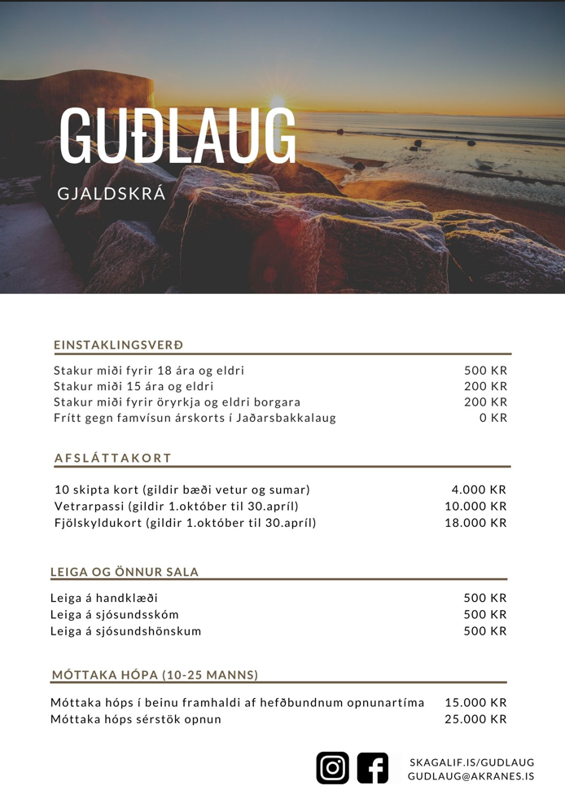
Núverandi gjaldskrá (er svigrúm til breytinga?)

